关系图
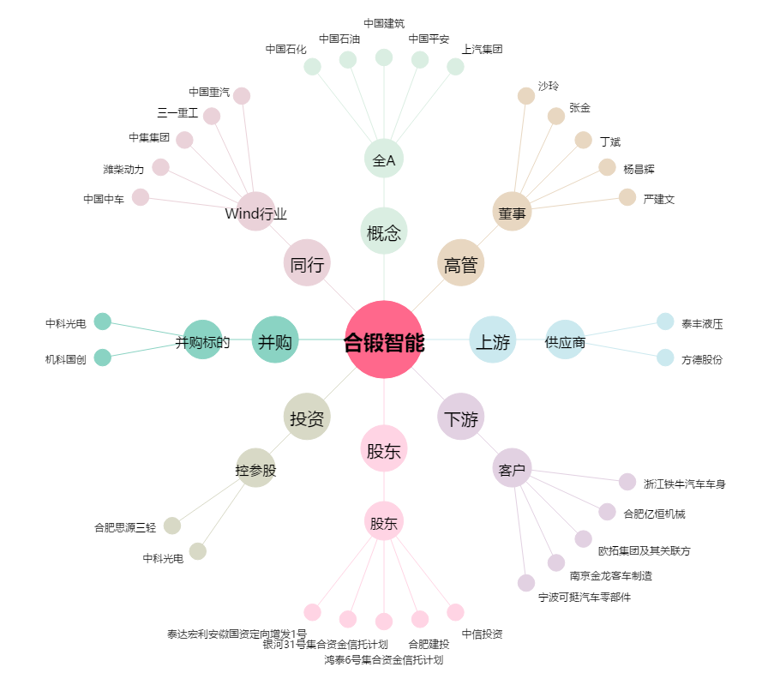
合锻智能[603011.SH] - 关系概览图

